使い方
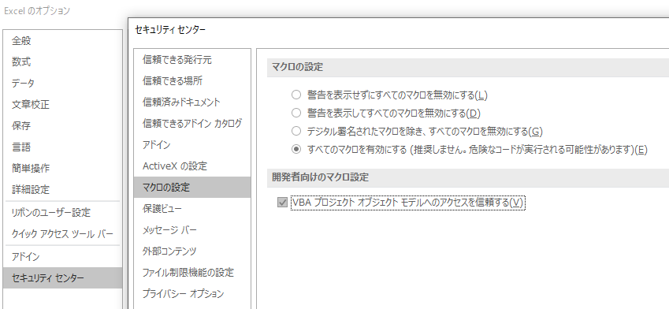
①初期状態は下記のようになっています。使用時に下記の初期状態である必要はありません。

②【変換元ファイル格納場所】の右側セル（N2番地）をクリックします。ダイアログボックスが表示されます。
 | 格納元ファイルが格納されたフォルダーを選択します。選択後、OKボタンをクリックします。
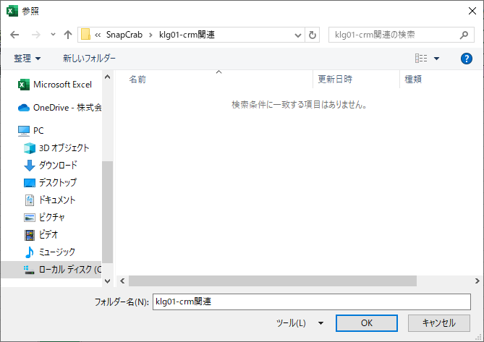
 |  |  |  |  |  | ※起動元がエクセルである為、エクセル関連以外のファイルは
 |  |  |  |  |  | 表示されません。従ってJPGやPNGは表示されません。

 |  |  |  |  |  | ※N2セルへのフォルダーパスは手入力可能です。
 |  |  |  |  |  | ※Excelベースのダイアログの為、
 |  |  |  |  |  |  | Excelと無関係のファイルは表示されません。

③【変換元ファイル格納場所】右側セルにフォルダーパスが表示されます。
 | 続いて、下の【■変換ファイル指定】テーブルに連番、変換元ファイル名、変換先ファイル名が自動で表示されます。
 | 変換元ファイルは、【変換元ファイル格納場所】に格納されたファイルを一覧表示したものです。
 | 変換先ファイル名は、【変換元ファイル格納場所】にあるファイルをファイル名順に連番表示したものです。
 | ※拡張子は変換元ファイルから正しく継承されます。手動訂正等不要です。

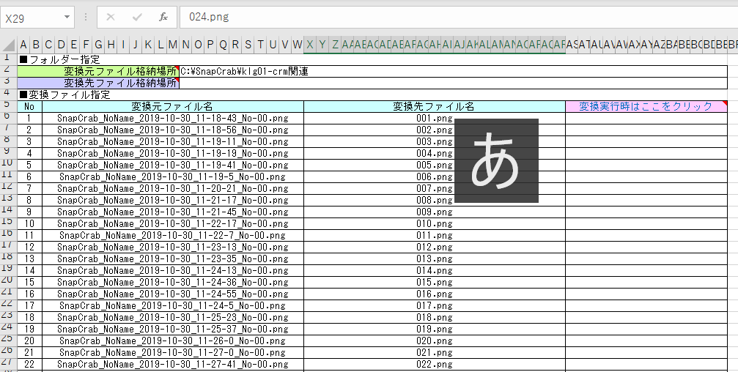

④【変換元ファイル格納場所】の右側セル（N3番地）をクリックします。ダイアログボックスが表示されます。
 | 変換先ファイルを格納するフォルダーを選択します。選択後、OKボタンをクリックします。
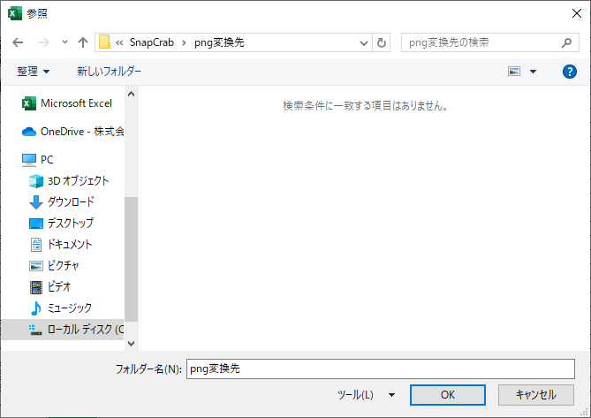
 |  |  |  |  |  |  | ※変換処理実行前に当該ディレクトリーに保管されている
 |  |  |  |  |  |  |  | ファイル・フォルダーは、変更処理実行と同時に一括削除されます。
 |  |  |  |  |  |  |  | 削除を回避するには別フォルダーで保存します。

 |  |  |  |  |  |  | ※N3セルへの手入力は可能です。
 |  |  |  |  |  |  | ※Excelベースのダイアログの為、
 |  |  |  |  |  |  |  | Excelと無関係のファイルは表示されません。

⑤【変換先ファイル格納場所】へ上記④で選択したフォルダーのパスが表示されます。

⑥ファイル名変換処理を実行します。AS5番地のセル【変換実行時はここをクリック】をクリックします。

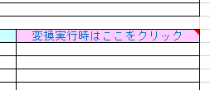

⑦次のメッセージボックスが表示されます。実行する場合は「はい」を、中止する場合は「いいえ」をクリックします。

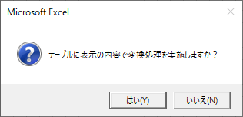
 |  |  |  | ※実行開始時、移行先フォルダーに残存しているファイルは
 |  |  |  |  | 一括削除します。
 |  |  |  |  | 混在するのを回避する為です。

※当該処理に先立ち、変換元フォルダー（N2セル）と変換先フォルダー（N3セル）の妥当性をチェックします。
 | 変換元と変換先が同じである場合は、確認が発生します。

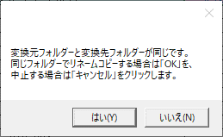
 |  | 「はい」をクリックした場合は、処理を実施しますが、
 |  | 変換先フォルダーへリネームコピーされたファイルが格納されます。
 |  | ※この場合、変換元ファイルに格納されている原本ファイルは、
 |  |  | 削除を実施しません。新旧ファイルが混在することになります。

⑧処理が終了すると、下記のメッセージボックスが表示されます。

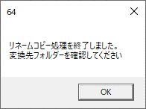

⑨AS列に下図のような「〇コピー成功」と表示されていることを確認します。

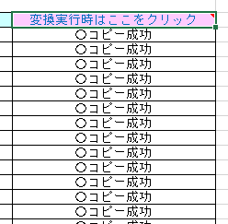

※変換元ファイルが存在しない（例: 変換元ファイル名を手動で書換えた、列登録後にファイルを除去した等）ファイルは
 | コピーに失敗します（下図No.2列参照）。

⑩上記手順⑨実施後に、続いて別途の手続きを実施することができます。
 | その際、格納場所フォルダーパスやテーブルを手動初期化する必要はありません。
 | テーブル列数は可変（※int型変数で管理）です。

 | テーブルは手動で改変可です。ただし、中途での空白列は禁じ手とします（※EOF判定が発生するため）。

空白行は、EOFへ到達したと判定する為

 | マクロを有効化するには【Excelのオプション】で右ペイン【セキュリティセンター】を選択
 | →【セキュリティセンター】ウィンドウの右ペインで【マクロの設定】を選択します。
 | 【マクロの設定】リージョンで「●すべてのマクロを有効にする」を選択し、
 | 【開発者向けのマクロ設定】リージョンで「■VBAプロジェクトオブジェクトモデルへのアクセスを信頼する」
 | チェックボックスをチェックします。確認後、OKボタンをクリックし反映します。

